상품제안서
스탠리 아이스플로우 에어로라이트 캡앤캐리 1.1L 세트 | 상품코드: S45943

 |  |  |  |  |  |  | 02-713-8555 | www.synergygift.co.kr
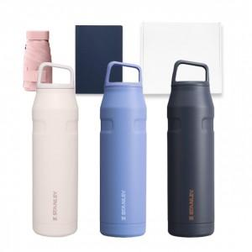

【상세/제작정보】

【인쇄/포장옵션】 | 레이저 / 포장지포장

【공급단가】 | 수량 | 50~ | 100~ | 500~ | 1,000~ | 3,000~
*VAT별도 | 단가 | 61,450원 | 58,140원 | 55,300원 | 53,890원 | 52,940원

【상품 URL】 | https://www.synergygift.co.kr:443/src/goods_detail.php?gdno=45943

